핵심재미
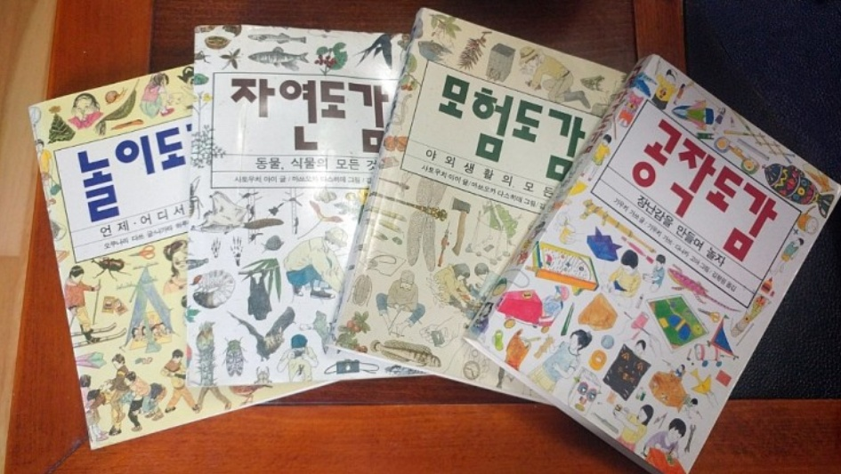
핵심 재미

농장 경영을 통한 성장

▶ 캐릭터가 농장 경영을 통해서 재화와 경험치를 습득하고 습득한 재화를 통해 건물과 설치물, 스킬을 업그레이드 특정 레벨을 기점으로 스토리 해금

다양한 아이템을 통한 조합

▶ 씨앗 합성을 통해 다양한 작물과 작물을 바탕으로한 요리들을 제작

▶ 식자재들을 바탕으로 요리 제작

NPC들과 호감도 시스템

▶ 선물과 상호작용으로 호감도 UP
▶ 호감도 상승에 따라 이벤트 진행

다양한 식자재와 요리를 수집하는 재미

게임기본플레이
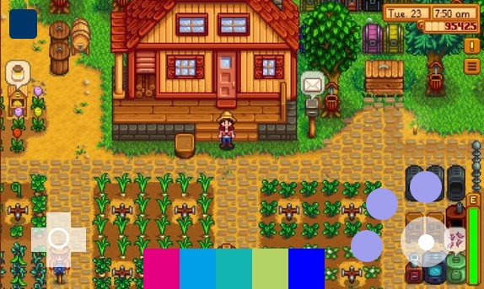
게임 기본 플레이

▶ Windows

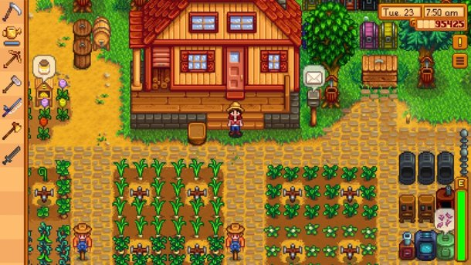
 |  | 액션 | 지정키
 |  | ↑ | W
 |  | ↓ | A
 |  | ← | S
 |  | → | D
 |  | 상호작용 | 왼클릭 , Space
 |  | 퀵슬롯 | 1,2,3,4,5
 |  | Skill | 우클릭
 |  | tab | 스킬전환
 |  | ESC | 시스템

▶ Android, IOS

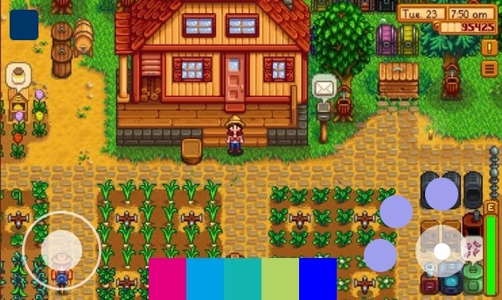
 |  | 시스템

 |  | 스킬

 |  | 상호작용

방향 | 퀵슬롯

농장시스템
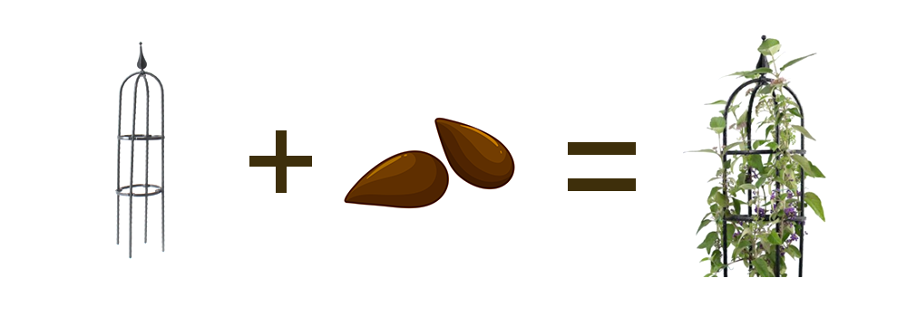
농장 시스템

▶ 기본적인 재화수급 컨텐츠
▶ 시간에 따라 성장하며 씨앗 -> 식물 -> 개화 구조

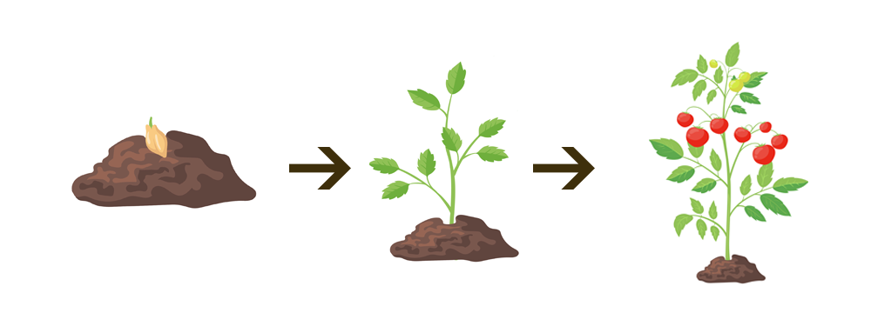

▶ 계절마다 작물의 종류가 다르며 육성기간순으로 초급 중급 고급 작물로 나뉜다.
▶ 고급으로 갈수록 판매시 얻는 골드가 높다

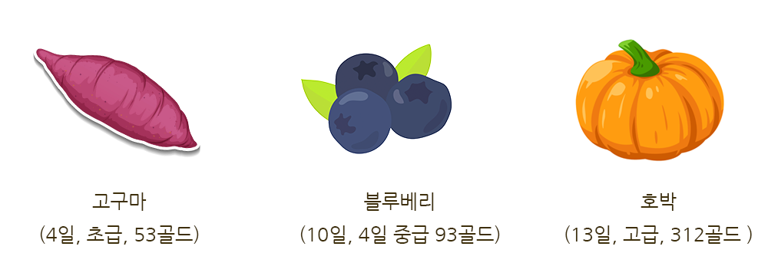

▶ 지주 식물의 경우 지렛대가 필요하며 완전 성장이후 지속적으로 수급이 가능하다

요리시스템

요리 시스템

▶ 각 요리 제작 시에는 미니게임을 진행한다.
▶ 고급 요리로 갈수록 난이도가 올라간다

▶ 예시 1

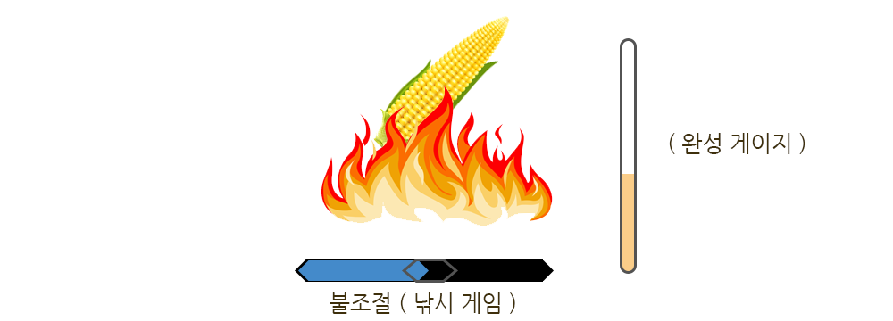

▶ 예시 2

설치물 시스템
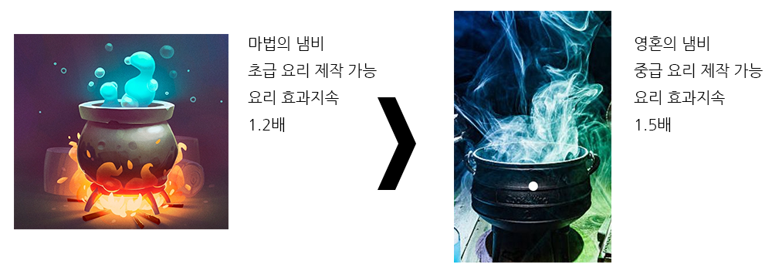
설치물 시스템

▶ 각각의 설치물은 인게임 재화로 업그레이드 가능하다
▶ 업그레이드시 용량과 효율이 증가하고 제작가능 물품이 추가된다.
▶ 주인공이 몬스터인 만큼 충분히 몬스터스러운 디자인

▶ 예시 1

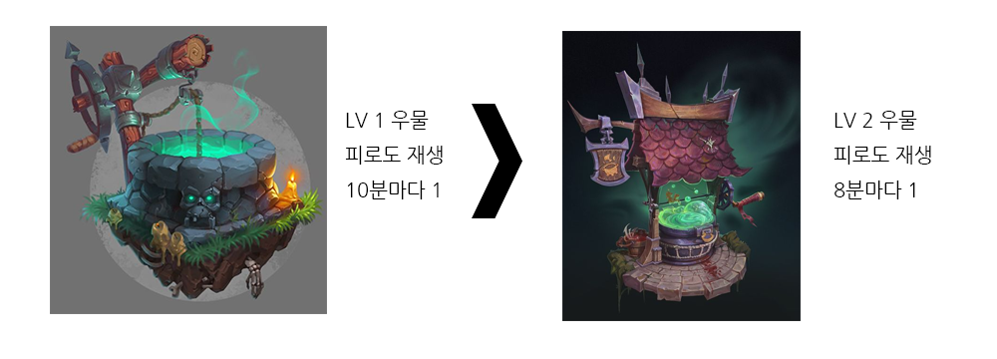

▶ 예시 2

컨텐츠 순환 구조
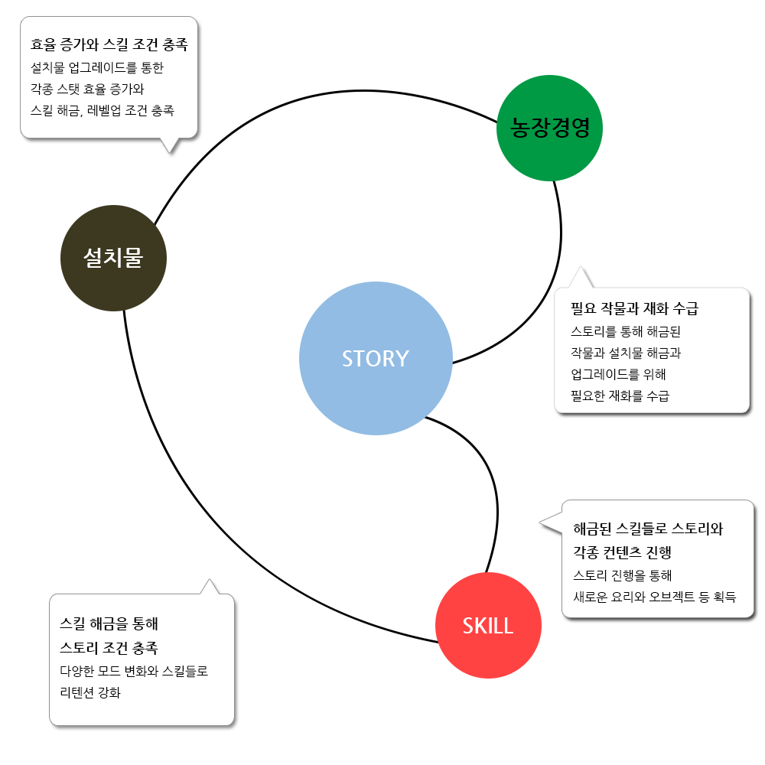
컨텐츠 순환 구조

컨텐츠맵
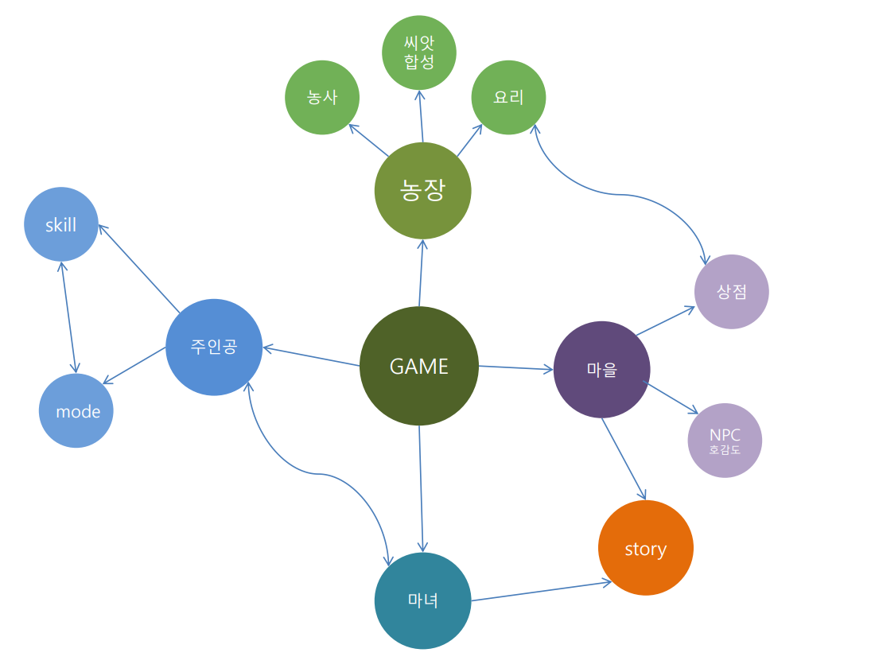
컨텐츠 맵

